Blad1
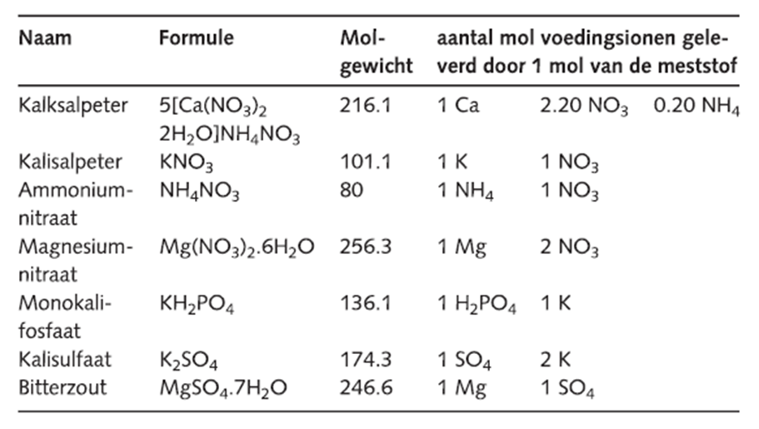
 |  |  |  |  |  |  |  |  |  | mmolX1000 |  |  | molgewicht | gram in 1000 | x100 | kg
REKENSCHEMA VOEDINGSOPLOSSING |  |  | millimol/liter |  |  |  |  |  |  | 2.75 | Kalksalpeter |  | 216.1 | 594.275 | 59427.5 | 59.4275
 |  |  |  |  |  |  |  |  |  | 0.45 | Ammoniumnitraat |  | 80 | 36 | 3600 | 3.6
mmol | Meststof |  | NO3 - | NH4 + | H2PO4 - | K + | Ca 2+ | Mg 2+ | SO4 2+ |  | Magnesium Nitraat |  |  | 0 | 0 | 0
 |  | Standaard | 10.75 | 1.00 | 1.25 | 6.50 | 2.75 | 1.00 | 1.50 | 1.25 | Monokalifosfaat |  | 136.1 | 170.125 | 17012.5 | 17.0125
2.75 | Kalksalpeter |  | 6.05 | 0.55 |  |  | 2.75 |  |  | 1 | Bitterzout |  | 246.6 | 246.6 | 24660 | 24.66
0.45 | Ammoniumnitraat |  | 0.45 | 0.45 |  |  |  |  |  | 0.5 | Kalisulfaat |  | 174.3 | 87.15 | 8715 | 8.715
 | Magnesium Nitraat |  |  |  |  |  |  |  |  | 4.25 | Kalisalpeter |  | 101.1 | 429.675 | 42967.5 | 42.9675
1.25 | Monokalifosfaat |  |  |  | 1.25 | 1.25
1 | Bitterzout |  |  |  |  |  |  | 1.00 | 1.00 |  |  | A |  |  |  | B
0.5 | Kalisulfaat |  |  |  |  | 1.00 |  |  | 0.50 |  | 59.4 | kalksalpeter |  |  | 17 | Monokalifosfaat
4.25 | Kalisalpeter |  | 4.25 |  |  | 4.25 |  | 0.00 |  |  | 3.6 | Amoniumnitraat |  |  | 24.7 | bitterzout
 | Nog toevoegen: |  | 0.00 | 0.00 | 0.00 | 0.00 | 0.00 | 0.00 | 0.00 |  | 15 | Kalisalpeter |  |  | 8.7 | kalisulfaat
 |  |  |  |  |  |  |  |  |  |  |  |  |  |  | 28 | kalisalpeter
 | Stappen: | 1. Ca | 2. NH4 | 3. PO4 | 4. Mg | 5. SO4 | 6. KNO3
 |  |  |  |  |  |  |  |  |  |  | 78 | kg |  |  | 78.4 | kg

